結清證明
南投縣營建工程空氣污染防制費免徵證明
查營建工程:
管制編號:
工地地址或地號:
建造號碼或編號:
營建業主名稱:
免徵原因： | □ | 未涉及粒狀污染物之排放,得免徵收空氣污染防制費。
 | □ | 屬民國86年7月1日開徵前完成之營建工程,依法非屬營建工程空氣污染防制費徵收範圍。
 | □ | 符合行政院環境保護署101年09月06日環署空字第1010075535D號令修正發布之「空氣污染防制費收費辦法」第21條第1項第5或第6款規定者，得免徵收營建工程空氣污染防制費費額:
 |  | □ | 「每件營建工程核應繳費額100元下者」
 |  | □ | 直轄市、縣(市)管機關公告之一定期間內，因天然災害發生，為安置災民或災區重建所之營建工程。

特此證明
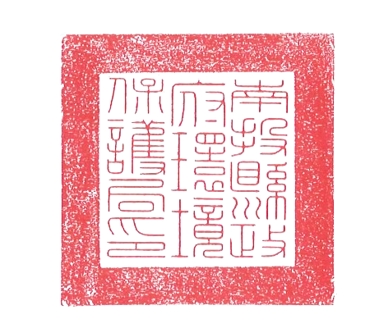
此致

(營建業主)

 |  |  | 南投縣政府環境保護局

中 華 民 國 |  |  |  | 年 | 月 | 日

